Estadísticas
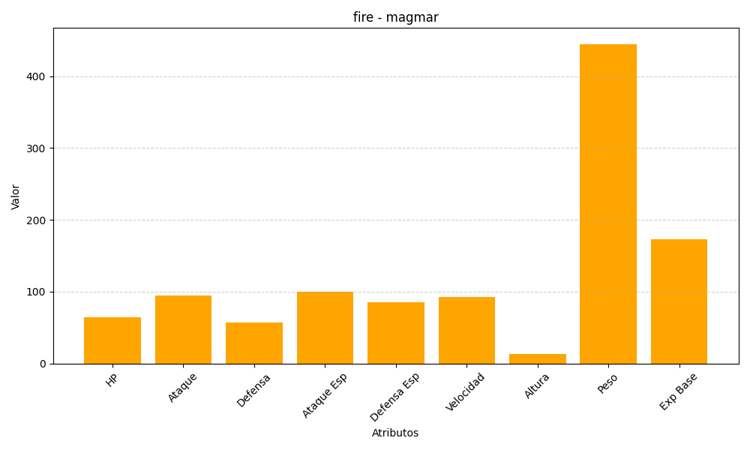
ID | Nombre | Tipo | HP | Ataque | Defensa | Ataque Especial | Defensa Especial | Velocidad | Altura | Peso | Experiencia Base
126 | magmar | fire | 65 | 95 | 57 | 100 | 85 | 93 | 13 | 445 | 173

